상품제안서
파스텔톤 캡슐 5단 8K 자외선차단 양우산 | 상품코드: S37551

 |  |  |  |  |  |  | 02-713-8555 | www.synergygift.co.kr
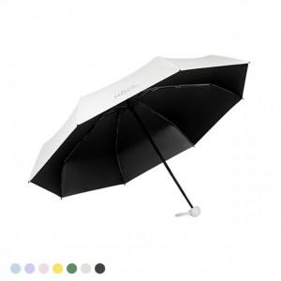 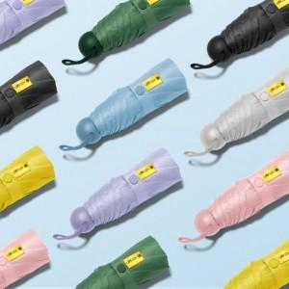

【상세/제작정보】 | <p>※블랙 파우치 레이저 불가</p>

【인쇄/포장옵션】 | 실크, 레이저 / 종이케이스

【공급단가】 | 수량 | 100~ | 300~ | 500~ | 1,000~ | 3,000~
*VAT별도 | 단가 | 8,590원 | 8,270원 | 7,950원 | 7,630원 | 7,440원

【상품 URL】 | https://www.synergygift.co.kr:443/src/goods_detail.php?gdno=37551

